1
Школа | МБОУ "Татарско-Суксинкая ООШ" |  |  | Отд./корп |  | 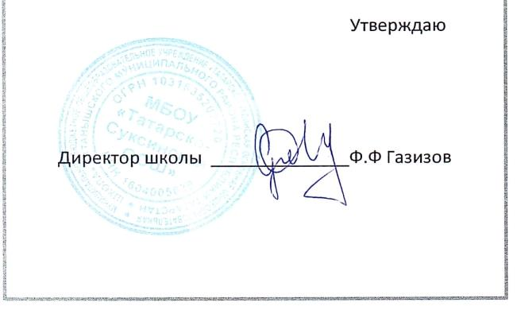 |  | Дата | 2025-09-03

Прием пищи | Раздел | № рец. | Блюдо | Выход, г | Цена | Калорийность | Белки | Жиры | Углеводы
Завтрак | гор.блюдо | 6 | Биточки Морячка с соусом томатным | 100 | 25.71 | 136 | 12 | 5 | 9
 | гор.блюдо | 312 | Пюре картофельное | 150 | 21.43 | 206 | 4 | 10 | 26
 | гор.напиток | 1 | Напиток из шиповника | 200 | 2.49 | 88 | 0 | 0 | 21
 | хлеб бел. | 1 | Хлеб пшеничный | 30 | 2.31 | 71 | 2 | 0 | 15
 | хлеб черн. | 1 | Хлеб ржаной (ржано-пшеничный) | 20 | 1.52 | 44 | 1 | 0 | 9
 | закуска | 338 | Плоды и ягоды свежие (яблоки) | 100 | 25 | 47 | 0 | 0 | 7

Завтрак 2 | фрукты

Обед | закуска
 | 1 блюдо
 | 2 блюдо
 | гарнир
 | напиток
 | хлеб бел.
 | хлеб черн.

Полдник | булочное
 | напиток

Ужин | гор.блюдо
 | гарнир
 | напиток
 | хлеб

Ужин 2 | кисломол.
 | булочное
 | напиток
 | фрукты

